eラ－ニング申込書
研修No.118
申込方法の詳細、その他詳細
左文面のボタンまたは下記の緑ボタンクリック
Googleフォーム
申込はこちら
令和4年度 奈良県訪問看護師養成講習会 ～訪問看護eラーニング活用～（訪問看護人材養成基礎カリキュラム） 申込書
お申し込みいただく前に、訪問看護eラーニングを受講するにあたり『訪問看護eラーニング受講に際しての注意事項』と 『eラーニングシステム利用規約』を読み、同意して頂く必要があります。また、体験版によりＰＣ環境をチェックして頂く必要があります。それぞれお読み頂き、申し込み欄には必ず「〇印」を記入下さい。
＊本申し込みで、eラーニング・４日間の集合研修・３日間の実習を受け付けますので、個々の申し込みは不要です。下記の記入例を参考に、間違いのないよう全てを入力してお申し込み下さい なお、Googleフォームでの申込URLは、申込書(Excel)にもリンクさせています。Excelをダウンロードしてください。 ※会員No.記載欄について、会員の方が研修修了した際に受講履歴を登録するためのものです。 (受講選考等における非会員の方の不利益が生じるものではありません)
Google
申込
 | https://docs.google.com/forms/d/1VzPm56Crygh69dy57TDqxw6VsQ2THHOhDJcBr5oXDGA/edit
左記送信先アドレスのクリックでOutlookメールが起動するように設定していますが、起動しない場合は、下記アドレスをCopy and Pasteしてメールしてください。
kawai@nara-kango.or.jp
本紙入力｛記入基準｝ ・11ポイント ・ＭＳＰゴシック ・Ｅ－ｍａｉｌには「＠」「．」 必須。 迷惑メール設定等されている方は、「＠nara-kango.or.jp」｢netlearning.co.jp」が受信できるよう設定してください。 メール申込の送信先：
記入例
氏名 | フリガナ | 自宅〒（半角） |  | 都道府県 | 自宅住所 | 電話番号 | 資格名
氏名間は空けない | （全角） | 前3桁 | 後4桁 |  | （全角） | 半角ﾊｲﾌﾝ無し
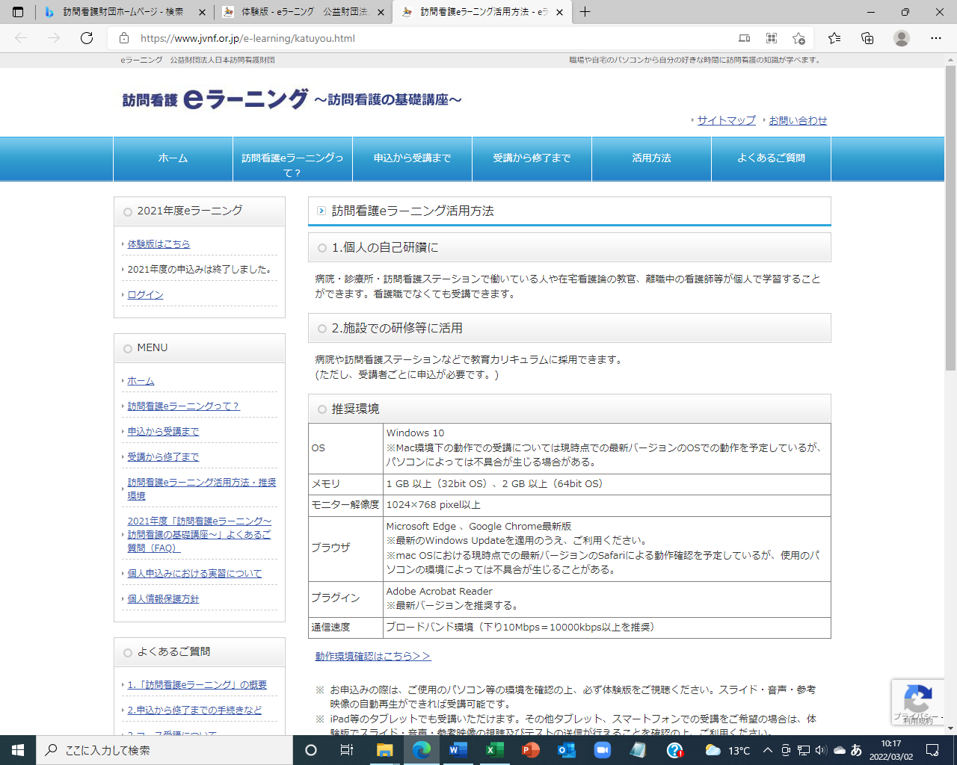
この画像は2022年3月現在のページです（閲覧時に2021→2022変更の可能性あり）
体験版は（2021年の表記でも）、いつでも使用可能です
訪問看護 | ホウモンカンゴ | 634 | 0813 | 奈良県 | 橿原市四条町２８８－８ | 0744251234 | 看護師

Ｅ-mail | 生年月日 | 性別 | ｐｃ推奨環境 ・体験版チェック | 利用規約・注意事項同意する | 勤務先 （全角） | ※会員No. （半角） 会員でない場合 非会員と記載
・・・＠・・・.jp | 1979年○月○日 | 女 | 〇 | 〇 | 訪問大学○○○○病院 | 1234567

メール添付での申込をする場合は、下記に入力し申込「Excel」データを送信してください
申込期間：4月25日（月）～5月20日（金）迄
パソコン推奨環境（体験版）を確認してください
（2022.3現在のURLです）下記をクリック
氏名 | フリガナ | 自宅〒（半角） |  | 都道府県 | 自宅住所 | 電話番号 | 資格名
氏名間は空けない | （全角） | 前3桁 | 後4桁 |  | （全角） | 半角ﾊｲﾌﾝ無し
 |  |  |  |  |  |  |  | 財団eラーニングHP | https://www.jvnf.or.jp/e-learning/katuyou.html

同意（〇）をつけるために、必ず利用規約・注意事項を熟読してください
Ｅ-mail | 生年月日 | 性別 | ｐｃ推奨環境 ・体験版チェック | 利用規約・注意事項同意する | 勤務先 （全角） | ※会員No. （半角） 会員でない場合 非会員と記載 |  | または 体験版は | 右の （画像）クリックしてください

（個人情報の取り扱いについて） 受講申込に際して得た個人情報は、研修案内・研修に際しての連絡、講師・奈良県および訪問看護財団に学習ニーズ把握や評価に伴う内容報告等に用い、この目的の範囲を超えて、個人情報を取り扱うことはいたしません。

